SOP FORMU
 |  | EB3SOP2_460001 ÇAP KALİBRASYONU TALİMATI |  |  | İLK YAYIM TARİHİ : 16.07.2025
 |  |  |  |  | REV. TARİHİ : -
 |  |  |  |  | DOK. NO : EB3SOP2
 |  | BAKIM VE TEKNİK OPERASYONLAR |  | SOP | REV.: 0 SAY : 1/1
KAPSAM : Laminasyon 1 numara çap kalibrasyonu talimatını içerir.
DİKKAT! SOP Formunda belirtilen adımların veya ekipmanların dışında çalışma yapmayınız. Farklı bir uygulama ile karşılaştığınızda kesinlikle müdahale etmeyiniz ve mutlaka ilk amirinize bilgi veriniz.
NO | İŞ ADIMI (Prosesin başından sonuna adım adım süreçler anlatılır. Siyah renk ile net ifadeler yazılır.) |  | DİKKAT EDİLECEK HUSUSLAR (Proses adımlarının her birinde Kalite, İş Güvenliği ve Çevre için dikkat edilmesi gereken çok önemli noktalara değinilir. Kaliteye veya Fireye etki edecek konular kırmızı renk, İSGÇ konular mavi renk ile yazılır.) | KULLANILAN EKİPMAN | FOTOĞRAFLAR
1 | Ana menüdeki "ŞİFRE" butonuna basarak şifre girişini yapınız.(Şifre : 555) Giriş yaptıktan sonra NM servis (sarı çerçevede belirtilmiştir.) giriş yapınız |  | Belirtilen tuşlarda sembollerin üzerine tıklayınız. |  | 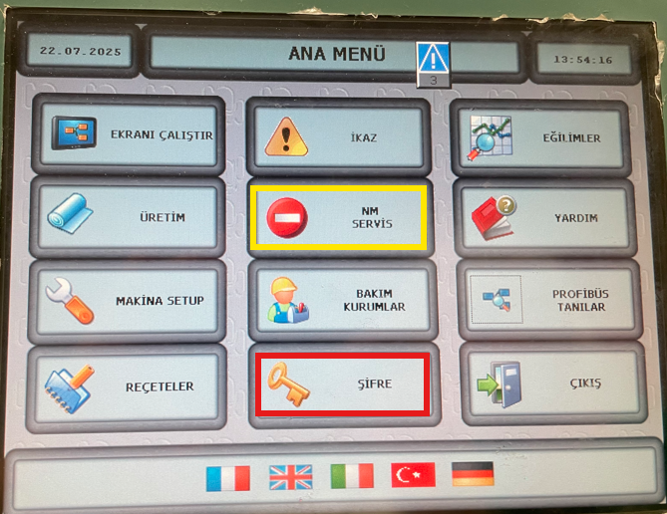 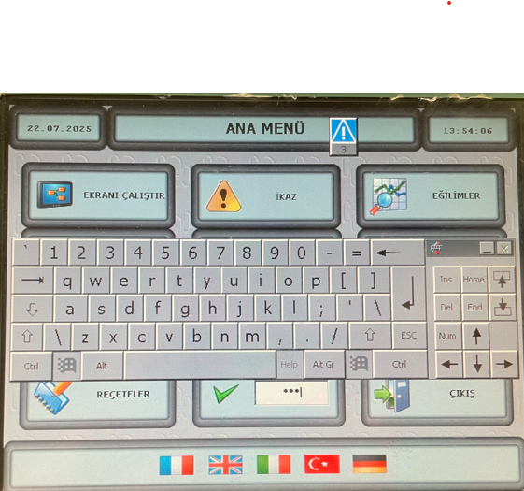
2 | "DIAMETRI ALLA MESSA IN TIRO" Tıklayınız. |  |  |  | 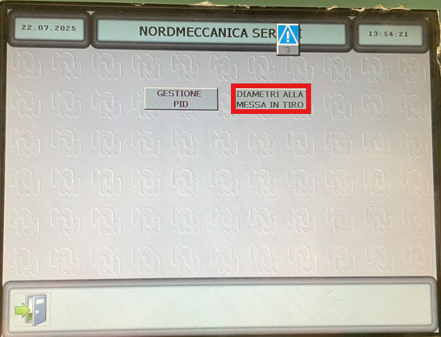
3 | Makineye START verilir ardından bobin çapları ölçülerek (Resimde belirtilmiştir) uygun yerlere (Makine üzerinde belirtilmiştir hangisinin A-B olduğu) değerler girilerek kalibrasyon tamamlanır. |  |  |  | 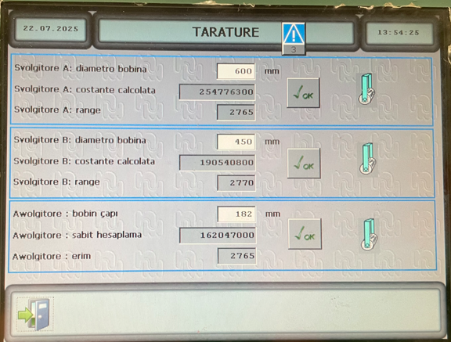 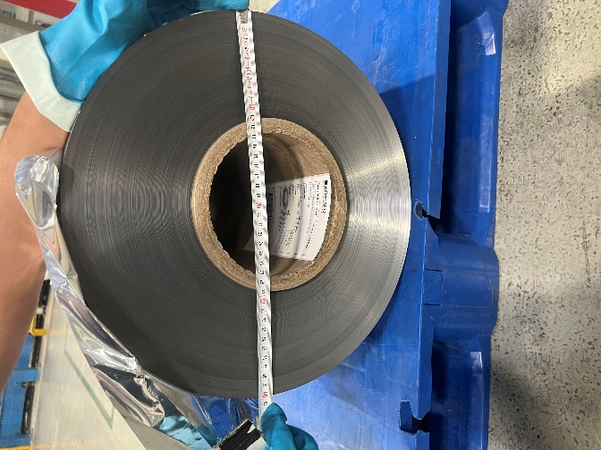
GEREKLİ EL ALETLERİ |  |  | GEREKLİ YARDIMCI EKİPMANLAR |  | GEREKLİ KİŞİSEL KORUYUCU DONANIMLAR
(EK SAYFALARDAKİ BÖLÜME AİT NUMARALAR YAZILMALIDIR) |  |  | (EK SAYFALARDAKİ BÖLÜME AİT NUMARALAR YAZILMALIDIR) |  | (EK SAYFALARDAKİ BÖLÜME AİT NUMARALAR YAZILMALIDIR)
HAZIRLAYAN |  |  | KONTROL EDEN |  | ONAYLAYAN
Mehmet Akif UZUN (BÖLÜM MÜHENDİSİ / ŞEFİ) |  |  | (İSGÇ) | (KALİTE GÜVENCE) | (BÖLÜM MÜDÜRÜ) / (KG VE LABORATUVARLAR MÜDÜRÜ)

